帐号停用提示
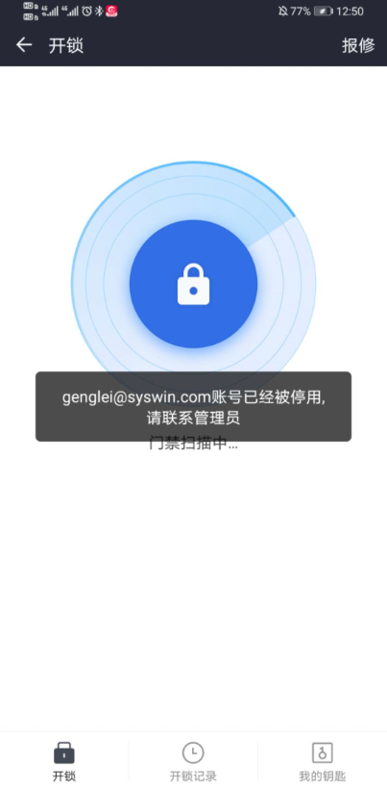
帐号已被停用
序号 | 组织 | 姓名 | 工号 | 考勤卡号 | 秘邮地址 | 密照
1 | 北京公司 | 李敏鸽 | 153482 | 11900292 | liminge@syswin.com
2 | 北京公司 | 李俊龙 | 153153 | 874245 | lijunlong@syswin.com
3 | 新房通公司 | 杨磊 | 120762 | 0873773 | yanglei@syswin.com | rena8303
4 | 新房通公司 | 耿磊 | 153403 | 11877461 | genglei@syswin.com
5 | 新房通公司 | 柏文羚 | 146876 | 8795568 | baiwenling@syswin.com
6 | 集团业务发展中心 | 荆中锋 | 138821 | 4329630 | jingzhongfeng@syswin.com

 |  |  |  |  | s

未找到门禁卡提示
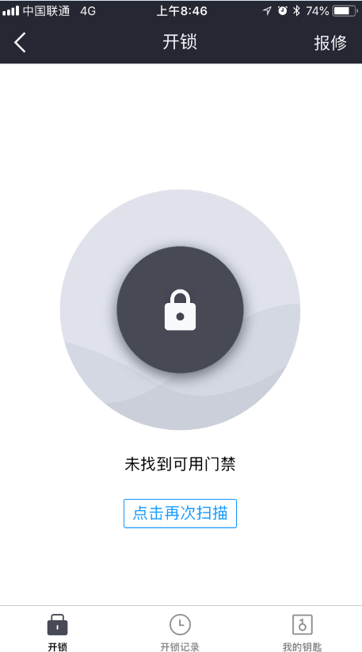
未找到门禁卡
序号 | 组织/部门 | 姓名 | 工号 | 考勤卡号 | 秘邮地址
1 | 集团综合管理中心 | 王静 | 100269 | 2688340 | wangjing5@syswin.com
2 | 集团综合管理中心 | 霍英杰 | 153290 | 9910820 | huoyingjie@sywin.com
3 | 集团综合管理中心 | 杜超 | 153044 | 876743 | duchao@syswin.com
4 | 集团经营管理中心 | 吴侠 | 150667 | 8587662 | wuxia1@syswin.com
5 | 集团业务发展中心 | 张子阳 | 152650 | 11532784 | zhangziyang@syswin.com
6 | 集团业务发展中心 | 褚玉丹 | 112436 | 9887333 | chuyudan@fangtoon.com
7 | 集团业务发展中心 | 刘禹静 | 152365 | 5922725 | liuyujing@syswin.com
8 | 集团业务发展中心 | 弋珂 | 100689 | 8795718 | huanglihao@syswin.com
9 | 集团业务发展中心 | 林言 | 146643 | 8592948 | linyan21@syswin.com
10 | 北京公司 | 韩秀娟 | 153112 | 2109431 | hanxiujuan@syswin.com
11 | 置地顾问公司 | 丘敬明 | 148142 | 8622023 | qiujingming@syswin.com

